装框标准
商品不允许混框标准
条件1: | 不同温层商品不允许合框温层：常温、冷藏、冷冻、热鲜
 | 温层定义1:存储条件 | 常温：常温 冷藏：冷藏 冷冻：冷冻、冻、冷鲜、冰鲜、冷鲜、熟冻、熟冻、鲜冻、活冻、船冻、速冻
 | 温层定义2:管理分类小类 | 热鲜：管理小类名称：热鲜猪肉类、热鲜猪骨类、热鲜猪副类

条件2: | 生鲜与熟食不能混装，需单独装框
 | 条件： | 管理中类为熟食烘培

条件3: | 鲜鸡蛋，需单独装框
 | 条件： | 管理小类名称为鲜蛋

条件4: | 猪肉不允许其他肉类混放（清真），需单独装框
 | 条件： | 管理中类为猪肉

条件5: | 整件、整板豆腐不需要装框
 | 条件： | 商品编码：1226143、1226147

单框限制标准：
条件1: | 单筐SKU数（商品编码）不超过10个

容器参数
序号 | 商品编号 | 项目名称 | 图片 | 规格型号 | 自重 | 材质 | 允许申购颜色 (不支持省区自定义颜色) | 数量 | 单位 | 领用类型 | 装筐商品
5 | 1215578 | 保温箱L620*W485*H315mm（60L) | 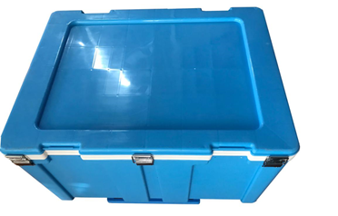 | 外径尺寸：L640（±20）*485（±20）*360（±20）mm；容积:60±4L | 自重：8.5kg；承重：40kg | 内胆、外壳、箱盖采用食品级PP/PE；内、外壁≥2mm;保温层聚氨酯发泡（PU） | 蓝色（非肉禽冻品） 橙色（冷鲜/冻肉品） | 1 | 个 | 营运工具领用 | 存储条件：冷藏、冷冻、冻、冷鲜、冰鲜、冷鲜、熟冻、熟冻、鲜冻、活冻、船冻、速冻
6 | 1592716 | 错位周转筐 | 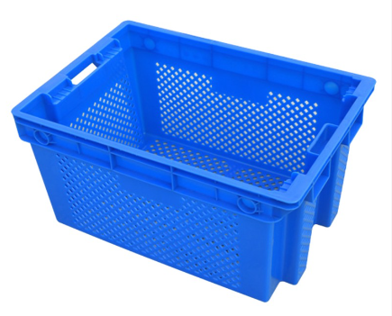 | 尺寸600mm（长）*400mm（宽）*310mm（高）单箱/堆码承载：35kg/175kg | 自重:2kg±0.1;承重:35kg | PP | 蓝色（食百品） 亮绿（蔬果品） | 1 | 个 | 营运工具领用 | 存储条件：常温
10 | 2081690 | 肉禽错位筐 | 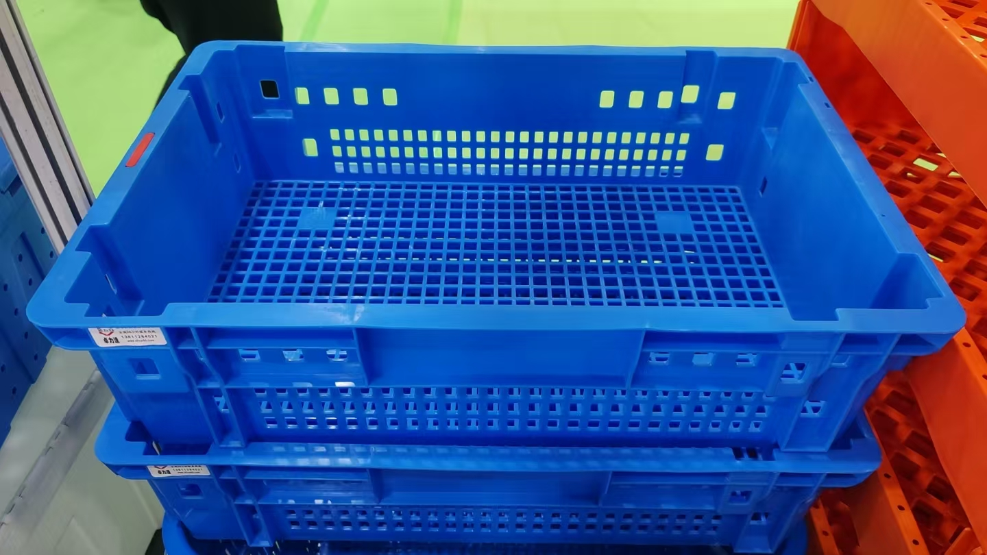 | 尺寸H600*W400×H160mm |  | PP | 红色：猪肉 蓝色：羊肉/牛肉/家禽/（清真类肉品） 冷鲜肉：筐+冷媒 热鲜肉：筐+商品平铺一层 | 1 | 个 | 营运工具领用 | 管理小类名称：热鲜猪肉类、热鲜猪骨类、热鲜猪副类
2 | 1090992 | 塑料托盘 | 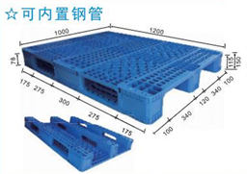 | 网面川字型（内置8根钢管）1000*1200mm，承载：动载：1500KG，静载：6000KG | 自重：20.5KG±5%（其中PP材料13.75KG+钢管6.75KG） | PP+铁 | 蓝色（正常商品） 红色（异常商品） | 1 | 个 | 营运工具领用
3 | 1928591 | 九脚平板托盘 | 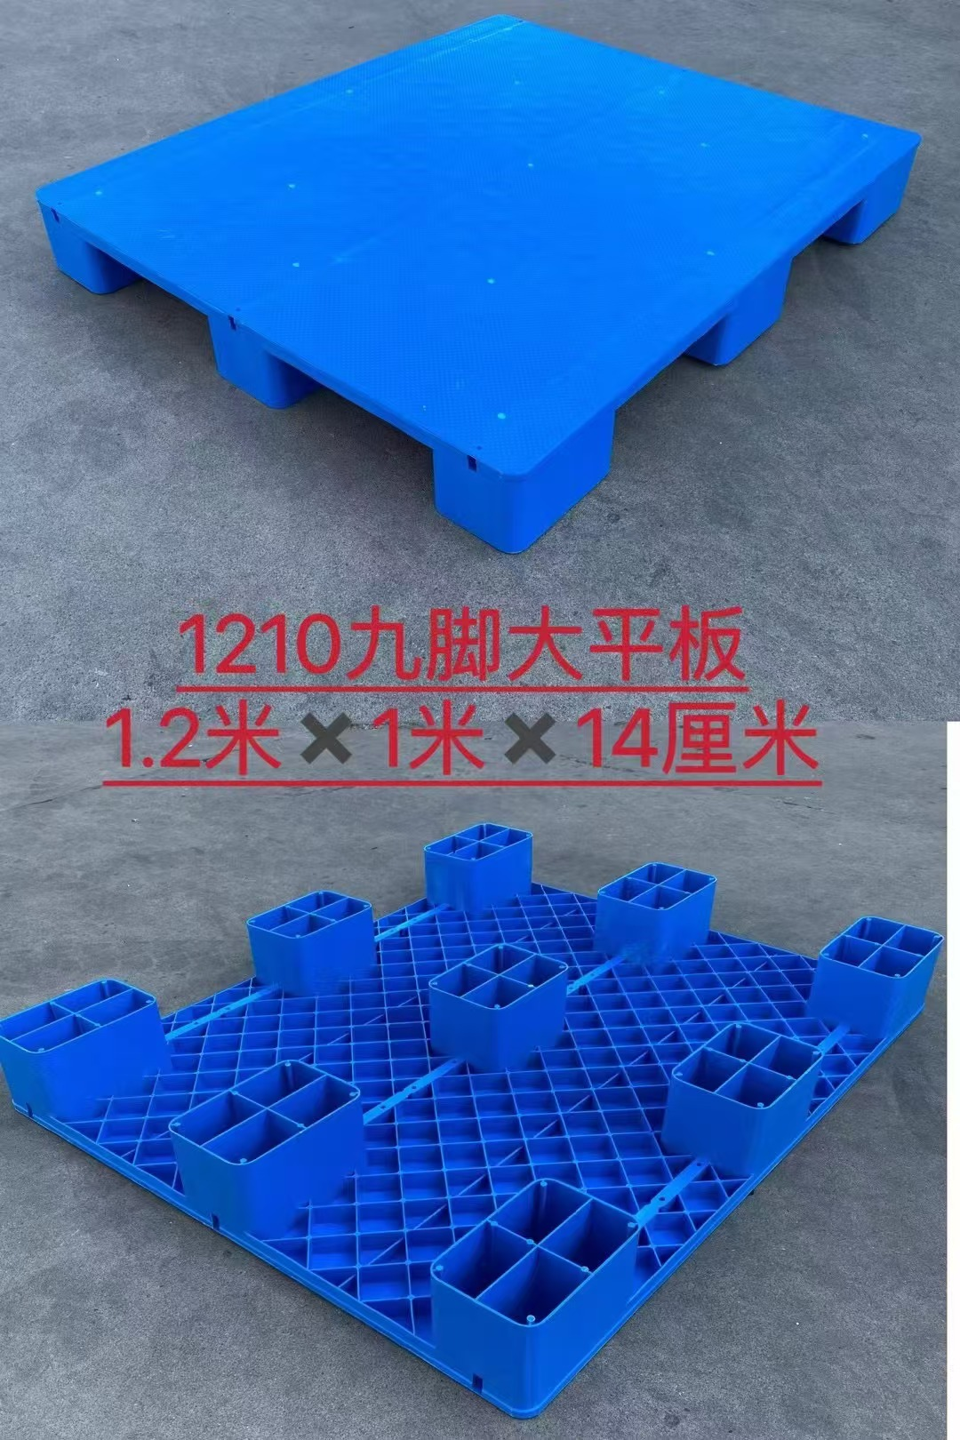 | 九脚大平板1000*1200*140mm，承载：动载：1000kg，静载：4000KG | 自重：13kg±0.5kg | PP | 蓝色（正常商品） 红色（异常商品） | 1 | 个 | 营运工具领用

